Kampagne Übersicht
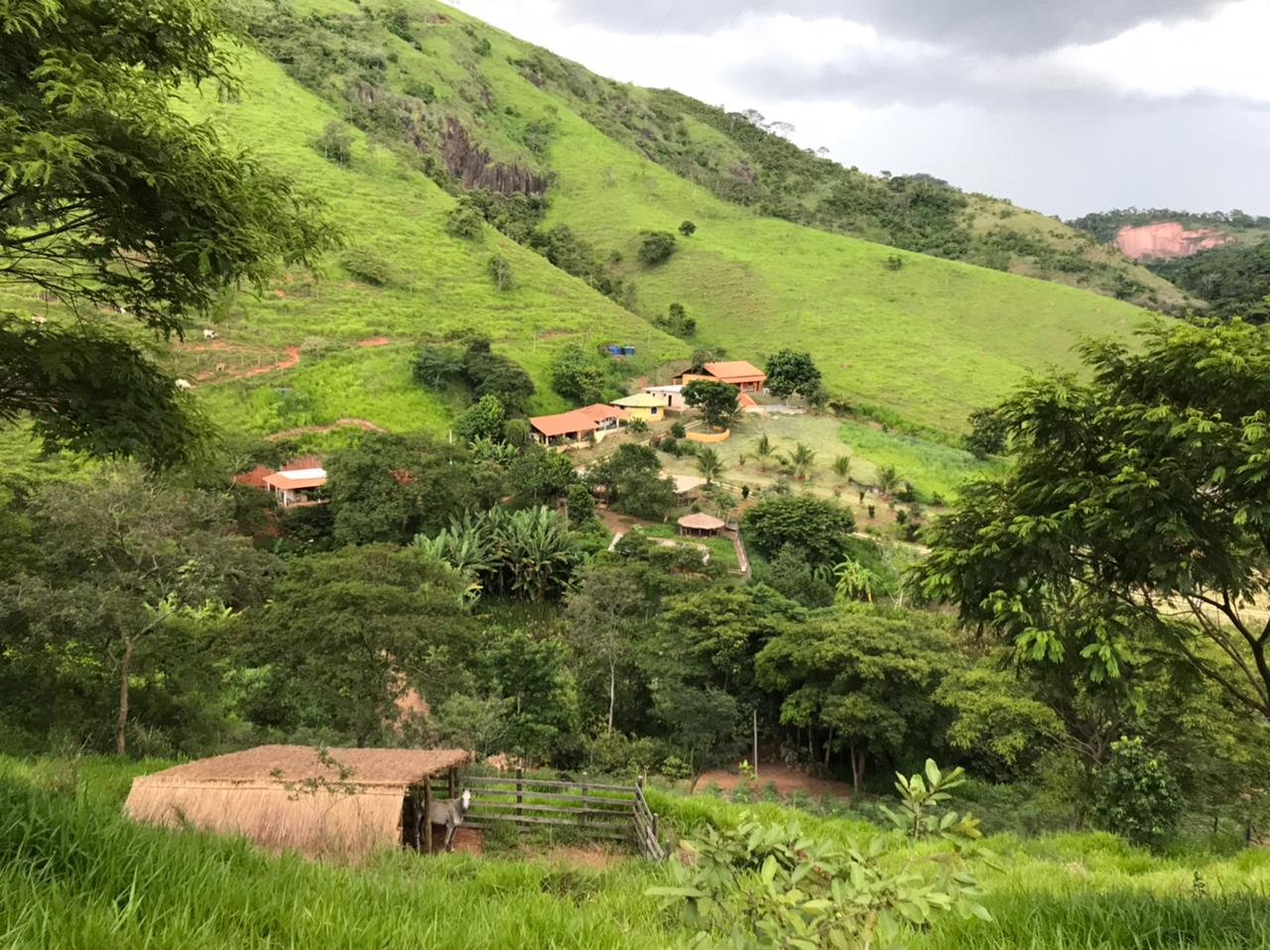
SOLIDARITÄTSKAMPAGNE 2021 - ÖKO SOZIALZENTRUM VILA DOS SONHOS

SOLIDARITÄTS HAUS | R$ | EUR | % | ÖKO-KÜCHE / SPEISESAAL | R$ | EUR | % | UMWELTSCHUTZ | R$ | EUR | %

Infrastruktur | R$ 14,476.00 | € 2,233.95 | 19 | Infrastruktur | R$ 2,204.00 | € 340.12 | 7 | Bäume | R$ 10,000.00 | € 1,543.21 | 42
Holzmaterial | R$ 11,325.00 | € 1,747.69 | 15 | Fenster / Glas / Türen | R$ 6,500.00 | € 1,003.09 | 20 | Gras | R$ 7,575.00 | € 1,168.98 | 32
Beschichtung / Auskleidung / Dach | R$ 11,555.00 | € 1,783.18 | 15 | Beschichtung / Auskleidung / Dach | R$ 6,587.33 | € 1,016.56 | 20 | Arbeitskosten | R$ 6,000.00 | € 925.93 | 25
Hydraulische Installation / Toileten | R$ 3,500.00 | € 540.12 | 5 | Hydraulische Installation | R$ 5,200.00 | € 802.47 | 16 | Total | R$ 23,575.00 | € 3,638.12 | 100
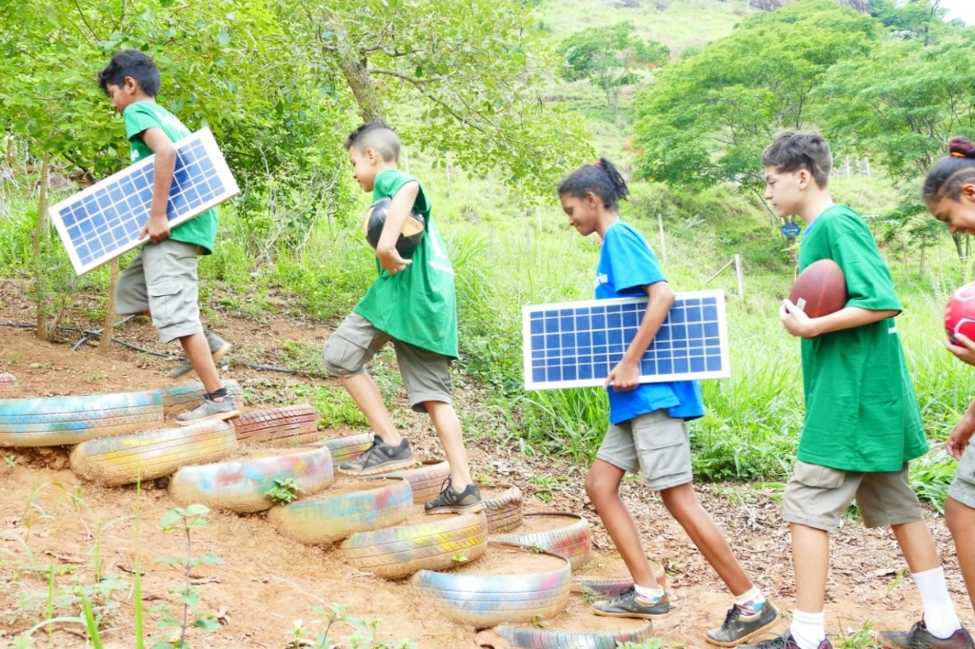
Küchengeräte | R$ 2,170.00 | € 334.88 | 3 | Küchengeräte | R$ 6,000.00 | € 925.93 | 19
Arbeitskosten | R$ 31,560.00 | € 4,870.37 | 42 | Arbeitskosten | R$ 5,850.00 | € 902.78 | 18
Total | R$ 74,586.00 | € 11,510.19 | 100 | Total | R$ 32,341.33 | € 4,990.95 | 100

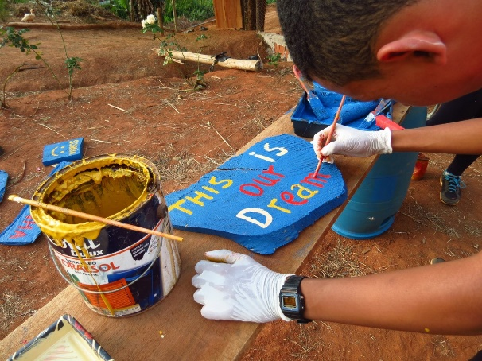

KAMPAGNE | R$ | EUR | %

SOLIDARITÄTS HAUS | R$ 74,586.00 | € 11,510.19 | 57

ÖKO-KÜCHE / SPEISESAAL | R$ 32,341.33 | € 4,990.95 | 25

UMWELTSCHUTZ | R$ 23,575.00 | € 3,638.12 | 18

TOTAL | R$ 130,502.33 | € 20,139.25 | 100

 | EUR/R$ | 6.48

Solidaritätshaus


SOLIDASOLIDARITÄTSKAMPAGNE 2021 - ÖKO SOZIALZENTRUM VILA DOS SONHOS

SOLIDARITÄTS-HAUS | R$ |  |  |  | EUR | PROJEKT PLAN
 | Menge | Einheit | Kosten | Total | Total

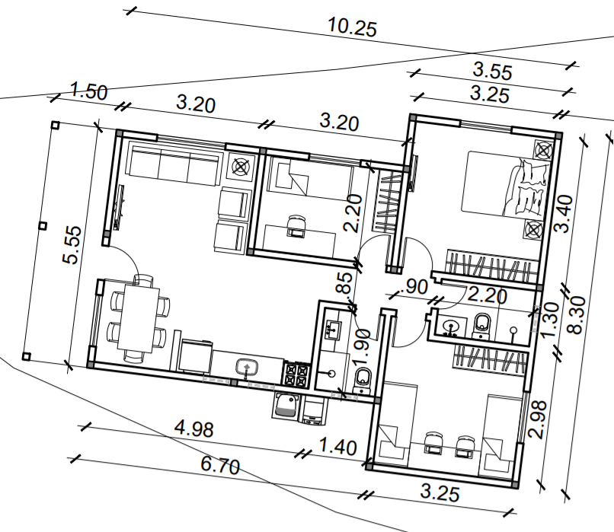
Infrastruktur
Ziegel | 1000 | Stk. | R$ 1.18 | R$ 1,176.00 | € 181.48
Zement | 150 | kg | R$ 30.00 | R$ 4,500.00 | € 694.44
Bewehrung | 50 | m | R$ 50.00 | R$ 2,500.00 | € 385.80
Säulen | 30 | Stk. | R$ 130.00 | R$ 3,900.00 | € 601.85
Nägel, Schrauben, etc... | 500 | Stk. | R$ 1.00 | R$ 500.00 | € 77.16
Zuschlagstoffe (Sand, Kies, etc) (m3) | 10 | M3 | R$ 100.00 | R$ 1,000.00 | € 154.32
Sand (m3) | 10 | M3 | R$ 90.00 | R$ 900.00 | € 138.89
Sub total 1 |  |  |  | R$ 14,476.00 | € 2,233.95

Holzmaterial
Eingangstür | 1 | Stk. | R$ 600.00 | R$ 600.00 | € 92.59
Innentüren | 5 | Stk. | R$ 400.00 | R$ 2,000.00 | € 308.64
Fenster | 5 | Stk. | R$ 800.00 | R$ 4,000.00 | € 617.28
Kleine Fenster | 4 | Stk. | R$ 300.00 | R$ 1,200.00 | € 185.19
Holz | 1 | pauschal | R$ 3,000.00 | R$ 3,000.00 | € 462.96
Holzbretter | 15 | Stk. | R$ 35.00 | R$ 525.00 | € 81.02
Sub total 2 |  |  |  | R$ 11,325.00 | € 1,747.69

Beschichtung / Auskleidung / Dach
Mörtel, Fugenmasse, etc. | 150 | kg | R$ 10.00 | R$ 1,500.00 | € 231.48
Keramikfliesen | 500 | Stk. | R$ 2.11 | R$ 1,055.00 | € 162.81
Dach | 90 | M2 | R$ 60.00 | R$ 5,400.00 | € 833.33
Fliesen | 90 | Stk. | R$ 40.00 | R$ 3,600.00 | € 555.56
Sub total 3 |  |  |  | R$ 11,555.00 | € 1,783.18

Hydraulik (Wasserinstallation) / Toiletten
Rohre, Schläuche, Abfluss, etc. | 1 | pauschal | R$ 1,500.00 | R$ 1,500.00 | € 231.48
Dusche | 2 | Stk. | R$ 100.00 | R$ 200.00 | € 30.86
Toilette | 2 | Stk. | R$ 250.00 | R$ 500.00 | € 77.16
Wachbecken | 2 | Stk. | R$ 150.00 | R$ 300.00 | € 46.30
Wasserhähne, Metall, Schloss, Türklinken | 1 | pauschal | R$ 1,000.00 | R$ 1,000.00 | € 154.32
Sub total 4 |  |  |  | R$ 3,500.00 | € 540.12

Küchengeräte
Elektrische Kabel 2,5mm | 300 | M | R$ 2.00 | R$ 600.00 | € 92.59
Steckdosen, Schalter | 30 | Stk. | R$ 15.00 | R$ 450.00 | € 69.44
Lampen und Mundstücke | 10 | Stk. | R$ 12.00 | R$ 120.00 | € 18.52
Ventilator | 4 | Stk. | R$ 250.00 | R$ 1,000.00 | € 154.32 | Ziel und Zweck:
Sub total 5 |  |  |  | R$ 2,170.00 | € 334.88 | 1. Unterkunft für freiwillige Mitarbeiter im Projekt (Lehrer, die für die Entwicklung von Aktivitäten in der Vila dos Sonhos
 |  |  |  |  |  | und in der Gemeinde von grundlegender Bedeutung sind).
Arbeitskosten |  |  |  |  |  | 2. Unsere sozialen Projekte stärken.
Maurer | 3875 | Std. | R$ 4.00 | R$ 15,500.00 | € 2,391.98 | 3. Internationale Verbindungen verbessern und ausbauen.
Maurerhilfe 1 | 1875 | Std. | R$ 4.00 | R$ 7,500.00 | € 1,157.41 | 4. Unseren Schülern, Bewohnern und Besuchern eine sehr nette und komfortable Umgebung und Wohnmöglichkeit bieten.
Maurerhilfe 2 | 1750 | Std. | R$ 4.00 | R$ 7,000.00 | € 1,080.25 | 5. Geplant und entwickelt, um eine enge Verbindung mit der Umwelt/Natur zu haben.
Maler | 1560 | Std. | R$ 1.00 | R$ 1,560.00 | € 240.74
Sub total 6 |  |  |  | R$ 31,560.00 | € 4,870.37

Total |  |  |  | R$ 74,586.00 | € 11,510.19

Küche Speisesaal


SOLIDARITÄTSKAMPAGNE 2021 - ÖKO SOZIALZENTRUM VILA DOS SONHOS

ÖKO-KÜCHE / SPEISESAAL | R$ |  |  |  | EUR | PROJEKT PLAN
 | Menge | Einheit | Kosten | Total | Total
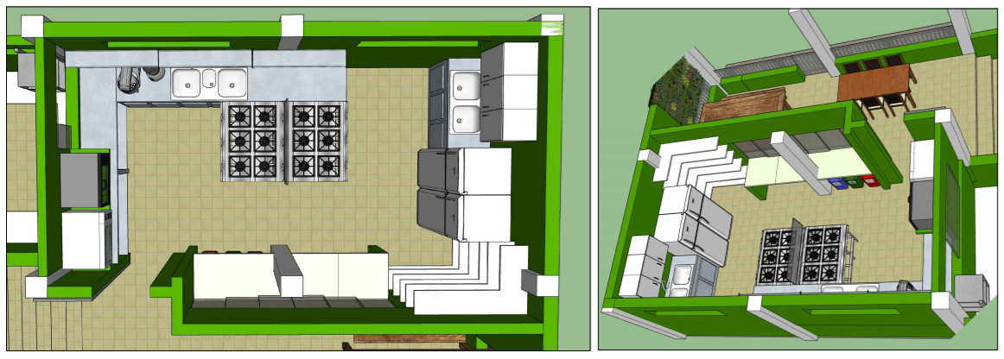
Infrastrukyur
Ziegel | 250 | Stk. | R$ 1.18 | R$ 294.00 | € 45.37
Zement | 10 | kg | R$ 30.00 | R$ 300.00 | € 46.30
Bewehrung | 8 | M | R$ 50.00 | R$ 400.00 | € 61.73
Säulen | 6 | Stk. | R$ 130.00 | R$ 780.00 | € 120.37
Nägel, Schrauben, etc... | 1 | pauschal | R$ 150.00 | R$ 150.00 | € 23.15
Zuschlagstoffe (Sand, Kies, etc) | 1 | M3 | R$ 100.00 | R$ 100.00 | € 15.43
Sand | 2 | M3 | R$ 90.00 | R$ 180.00 | € 27.78
Sub total 1 |  |  |  | R$ 2,204.00 | € 340.12

Windows / glass / door
Gehärtete Glasfenster 1,10 x 1,20 m | 1 | Stk. | R$ 650.00 | R$ 650.00 | € 100.31
Gehärtete Glasfenster 1,10 x 1,50 m | 1 | Stk. | R$ 880.00 | R$ 880.00 | € 135.80
Gehärtete Glasfenster 1,10 x 1,80 m | 1 | Stk. | R$ 750.00 | R$ 750.00 | € 115.74
Tumbler tempered glass 0,40 x 1,00 m | 1 | Stk. | R$ 250.00 | R$ 250.00 | € 38.58
Tumbler tempered glass 0,40 x 2,00 m | 1 | Stk. | R$ 820.00 | R$ 820.00 | € 126.54
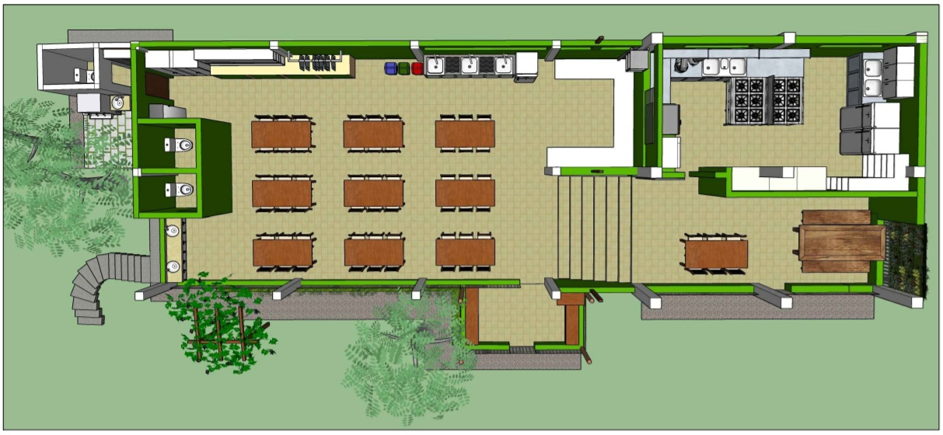
Tumbler tempered glass 0,40 x 3,60 m | 1 | Stk. | R$ 600.00 | R$ 600.00 | € 92.59
Gehärtetes Dreieck-Glasfenster 0,90 x 2,10 m | 2 | Stk. | R$ 825.00 | R$ 1,650.00 | € 254.63
Aluminium-Tür | 1 | Stk. | R$ 900.00 | R$ 900.00 | € 138.89
Sub total 2 |  |  |  | R$ 6,500.00 | € 1,003.09

Beschichtung / Auskleidung / Fliesen
Keramikfliesen | 300 | Stk. | R$ 2.11 | R$ 633.00 | € 97.69
Bodenfliesen | 25.52 | Stk. | R$ 33.90 | R$ 865.13 | € 133.51
Wandfliesen | 90 | Stk. | R$ 40.00 | R$ 3,600.00 | € 555.56
Mörtel, Fugenmasse, etc. | 50 | Stk. | R$ 10.00 | R$ 500.00 | € 77.16
Weißes PVC-Futter | 24 | Stk. | R$ 34.90 | R$ 837.60 | € 129.26
Weißes PVC-Finish | 4 | Stk. | R$ 37.90 | R$ 151.60 | € 23.40
Sub total 3 |  |  |  | R$ 6,587.33 | € 1,016.56

Hydraulik (Wasserinstallation)
Rohre, Schläuche, Abflüsse, etc. | 1 | Stk. | R$ 200.00 | R$ 200.00 | € 30.86
Küchen-Spüle | 2 | Stk. | R$ 1,250.00 | R$ 2,500.00 | € 385.80
Edelstahltisch | 2 | Stk. | R$ 1,000.00 | R$ 2,000.00 | € 308.64
Wasserhähne, Filter | 5 | Stk. | R$ 100.00 | R$ 500.00 | € 77.16
Sub total 4 |  |  |  | R$ 5,200.00 | € 802.47

Küchengeräte
Kühlschrank 431 l | 1 |  | R$ 3,000.00 | R$ 3,000.00 | € 462.96
Gefrierschrank 228 l | 1 |  | R$ 3,000.00 | R$ 3,000.00 | € 462.96 | Ziel und Zweck:
Sub total 5 |  |  |  | R$ 6,000.00 | € 925.93 | 1. Entwicklung des Küchen- und Speisereiches, um mehr Kinder, Jugendliche, freiwillige Mitarbeiter und Gäste willkommen zu heißen.
 |  |  |  |  |  | 2. Bildungs- und Erholungsraum, der unsere Produktion mit gesunder Lebensmittelzubereitung verbindet.
Arbeitskosten |  |  |  |  |  | 3. Kurse anbieten, Lebensmittel zubereiten (unter den von der Gesundheitsbehörde genehmigte Spezifikationen).
Maurer | 130 |  | R$ 30.00 | R$ 3,900.00 | € 601.85 | 4. Unsere Schüler, Bewohner und Besucher in einer sehr schönen und komfortablen Atmosphäre bedienen und empfangen zu können.
Maurerhilfe | 65 |  | R$ 30.00 | R$ 1,950.00 | € 300.93 | 5. Geplant und entwickelt, um eine enge Verbindung mit der Umwelt/Natur zu haben
Sub total 6 |  |  |  | R$ 5,850.00 | € 902.78

Total |  |  |  | R$ 32,341.33 | € 4,990.95

Umweltschutz


SOLIDARITÄTSKAMPAGNE 2021 - ÖKO SOZIALZENTRUM VILA DOS SONHOS

UMWELTSCHUTZ | R$ |  |  |  | EUR | PROJEKT FOTOS
 | Menge | Einheit | Kosten | Total | Total
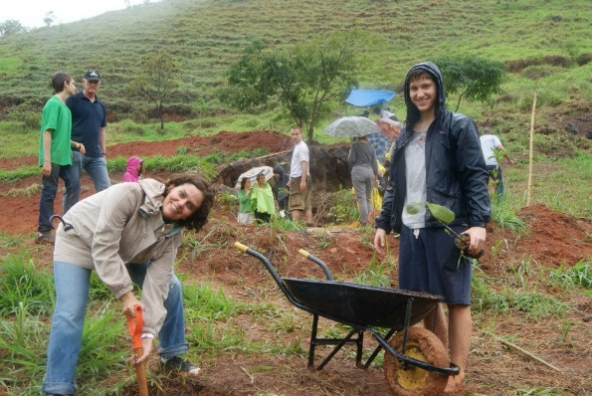
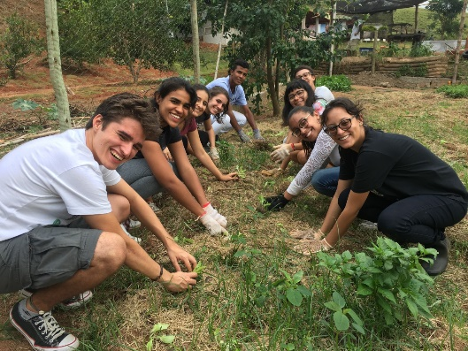
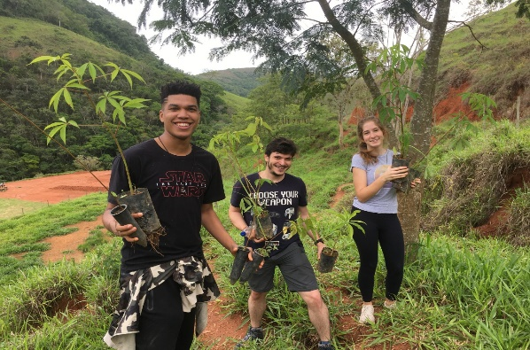
Bäume
Obstbäume / Agrowald | 200 | Stk. | R$ 20.00 | R$ 4,000.00 | € 617.28
Einheimische Bäume / Wiederaufforstung | 300 | Stk. | R$ 20.00 | R$ 6,000.00 | € 925.93
Sub total 1 |  |  |  | R$ 10,000.00 | € 1,543.21

Werkzeuge / Materialien / Gras
Gras: Hangschutz / Bildungsbereiche / bebaut | 350 | Stk. | R$ 8.50 | R$ 2,975.00 | € 459.10
Zaunpfosten | 150 | Stk. | R$ 10.00 | R$ 1,500.00 | € 231.48
Stacheldraht | 4 | Stk. | R$ 350.00 | R$ 1,400.00 | € 216.05
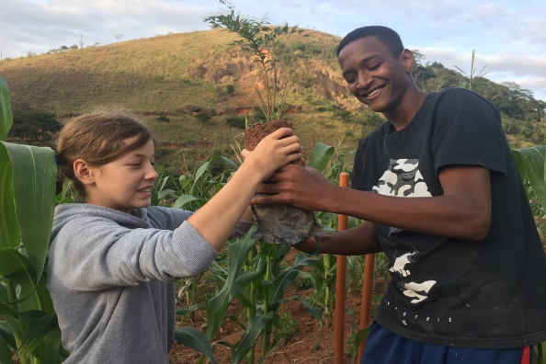
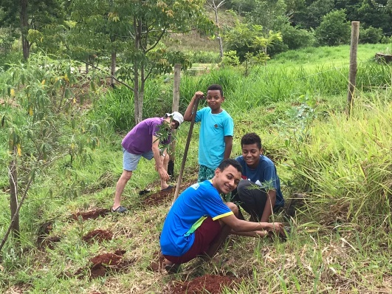
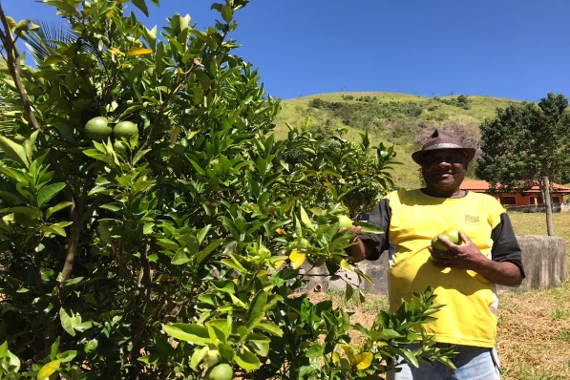
Werkzeuge | 10 | Stk. | R$ 70.00 | R$ 700.00 | € 108.02
Materialen (Wartung) | 1 | pauschal | R$ 1,000.00 | R$ 1,000.00 | € 154.32
Sub total 2 |  |  |  | R$ 7,575.00 | € 1,168.98

Arbeitskosten
Wartung | 12 |  | R$ 500.00 | R$ 6,000.00 | € 925.93
Sub total 3 |  |  |  | R$ 6,000.00 | € 925.93

Total |  |  |  | R$ 23,575.00 | € 3,638.12
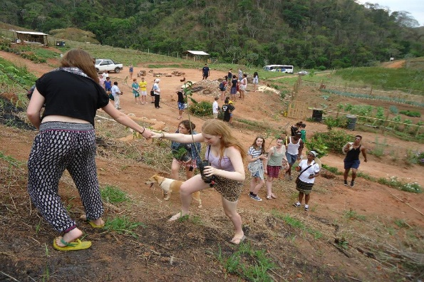
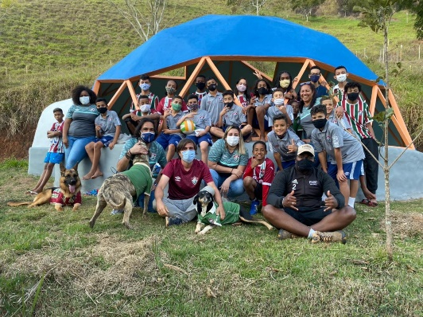
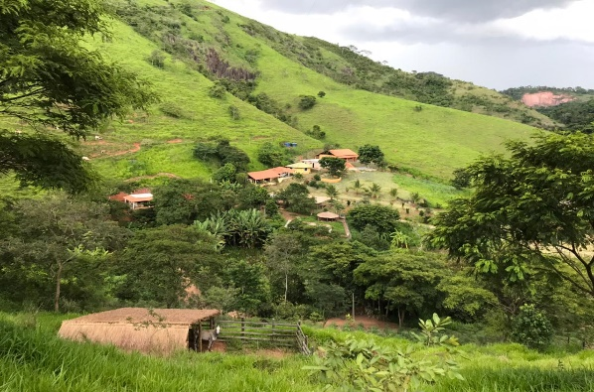

Ziel und Zweck:
1. Aufforstung.
2. Natürliche Wasserquellen schützen.
3. Tropenwaldfauna und -flora schützen und erhalten.
4. Praktische Umwelterziehung für Kinder, Jugendliche und die Gemeinschaft.
5. Positive Beispiele für den Planeten geben und verbreiten / mehr Menschen inspirieren.

